0105韮崎IC高速道路MAP
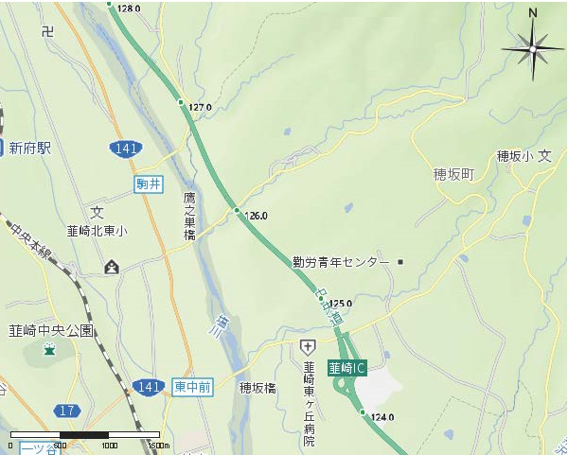

（109系）

（110系）
（109系）
（110系）

（110系）

